Hoja1
Datos del vehículo
Pos. Longitudinal CG (m) | 1.3
Pos. Transversal CG (m) | 0.35
masa (kg) | 1200
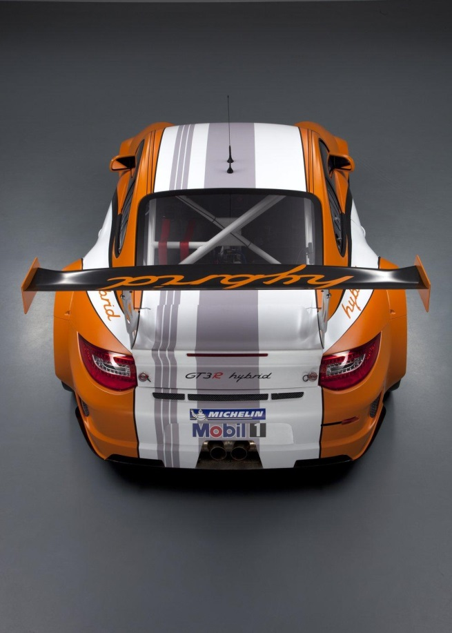
batalla (m) | 2.8 | Neumático FL | Neumático FR
Tf (m) | 1.6 | 6907.88 | 2655.38
Tr(m) | 1.5
Wt | 11772 | Pérdida de tracción | Pérdida de tracción
Wf | 6306.43
Wr | 5465.57
Suspensiones |  |  | Fuerza frontal requerida
Kf/Kt | 0.52 |  | 10013.74
Kr/Kt | 0.48
Aerodinámica
CL (-) | -1
Af (m^2) | 1.8
%Balance (-) | 45% |  | Fuerza trasera requerida
FLf | -1004.653125 |  | 8678.57
FLr | -1227.909375
Neumático |  | Neumático RL | Neumático RR
Coeficiente de fricción | 1.3080491486 | 6471.24 | 2284.16
a0 | 1551
a1 | -42.02 | Tracción | Tracción
Datos de curva
Radio (m) | 130
V. paso por curva (m/s) | 45
Aceleración centrífuga (g) | 1.59
Fuerza centrífuga (N) | 18692.31

